児童票(記入例)
記入例
令和 |  | ６・７ |  |  |  | 年度 |  |  |  |  |  |  |  |  |  |  |  |  |  |  |  |  |  |  |  |  |  |  |  |  | 埼玉小学校

児 童 票

アパート名、号室も書いてください。
固定電話か携帯電話の番号を書いてください。
1 | 年 |  |  | 組 |  |  | 番 |  | 男 |  |  | ふりがな |  |  |  | さきたま つばさ
 |  |  |  |  |  |  |  |  |  |  |  | 氏名 |  |  |  | 埼玉 翼
2 | 年 |  |  | 組 |  |  | 番 |  | 女

生 年 月 日 |  |  |  |  |  |  |  | 平成 令和 |  |  | 29 |  |  |  | 年 |  |  | 4 |  |  |  | 月 |  |  | 2 |  |  |  | 日生

利用者のみ記入します。
住所・電話番号 |  |  |  |  |  |  | 〒 ３２５－００３３ |  |  |  |  |  |  | 那須塩原市 |  |  |  |  | 埼玉９９ |  |  |  |  |  |  |  | 電話 |  | ０２８７－６０－１２９３
 |  |  |  |  |  |  |  |  |  |  |  |  |  | 埼玉アパート２０１号室
入学前の経歴 |  |  |  |  |  |  | （ | 埼 玉 |  |  |  |  |  |  |  |  | ） | 幼稚園 ・ 保育園 在園
 |  |  |  |  |  |  | H | 30 |  | 年 |  | 11 |  | 月 |  | から |  |  |  | （ | 4 |  | ） | 年 保育
地区 | 南埼玉１・２ |  |  |  |  |  |  |  | 育成会 |  | 南埼玉１・２ |  |  |  |  |  |  |  | 学童 |  | すくすく |  |  |  |  |  |  |  | 部活動

保護者 | ふりがな |  |  |  |  |  | さきたま だいち |  |  |  |  |  |  |  |  |  |  |  |  |  |  |  |  |  |  |  |  |  |  |  |  | 続柄 | 父
 | 名前 |  |  |  |  |  | 埼玉 大地

令和６年４月１日現在の年齢を書いてください。
本校在学 兄弟姉妹 |  |  | 6 | 年 | 1 | 組 | 埼玉 さくら |  |  |  |  |  |  |  |  | 年 |  | 組 |  |  |  |  |  |  |  |  |  | 年 |  | 組

家族の状況
 |  |  |  |  | (本人・本校在籍兄弟姉妹を除く)
氏 名 |  |  |  |  |  |  |  |  |  | 続柄 |  |  | 生 年 月 日 等 |  |  |  |  |  |  |  |  |  |  |  |  | 勤務先・学校・幼稚園・保育園 電話番号
埼玉 一郎 |  |  |  |  |  |  |  |  |  | 祖父 |  |  |  |  |  |  |  |  |  |  |  |  |  |  |  | ○○工務店 TEL(０８０－○○○○－○○○○)
 |  |  |  |  |  |  |  |  |  |  |  |  | 大 昭 |  |  | ３４年 ４月 ４日 |  |  |  |  |  |  | ６４歳
 |  |  |  |  |  |  |  |  |  |  |  |  | 平 令

埼玉 花子 |  |  |  |  |  |  |  |  |  | 祖母 |  |  |  |  |  |  |  |  |  |  |  |  |  |  |  | 無職 TEL( ６２－○○○○ )
 |  |  |  |  |  |  |  |  |  |  |  |  | 大 昭 |  |  | ３５年 ５月 ５日 |  |  |  |  |  |  | ６３歳
 |  |  |  |  |  |  |  |  |  |  |  |  | 平 令

埼玉 大地 |  |  |  |  |  |  |  |  |  | 父 |  |  |  |  |  |  |  |  |  |  |  |  |  |  |  | ○○工業 TEL(０２８７－２２－○○○○ )
 |  |  |  |  |  |  |  |  |  |  |  |  | 大 昭 |  |  | １年 １月 １１日 |  |  |  |  |  |  | ３４歳
 |  |  |  |  |  |  |  |  |  |  |  |  | 平 令

埼玉 空 |  |  |  |  |  |  |  |  |  | 母 |  |  |  |  |  |  |  |  |  |  |  |  |  |  |  | スーパー○○ TEL( ６０－○○○○ )
 |  |  |  |  |  |  |  |  |  |  |  |  | 大 昭 |  |  | ２年 ２月 ２２日 |  |  |  |  |  |  | ３３歳
 |  |  |  |  |  |  |  |  |  |  |  |  | 平 令

埼玉 桃花 |  |  |  |  |  |  |  |  |  | 妹 |  |  |  |  |  |  |  |  |  |  |  |  |  |  |  | ○○幼稚園 TEL( ６０－○○○○ )
 |  |  |  |  |  |  |  |  |  |  |  |  | 大 昭 |  |  | １年 １１月 １１日 |  |  |  |  |  |  | ４歳
 |  |  |  |  |  |  |  |  |  |  |  |  | 平 令

 |  |  |  |  |  |  |  |  |  |  |  |  |  |  |  |  |  |  |  |  |  |  |  |  |  | TEL( )
 |  |  |  |  |  |  |  |  |  |  |  |  | 大 昭 |  |  | 年 月 日 |  |  |  |  |  |  | 歳
 |  |  |  |  |  |  |  |  |  |  |  |  | 平 令

 |  |  |  |  |  |  |  |  |  |  |  |  |  |  |  |  |  |  |  |  |  |  |  |  |  | TEL( )
 |  |  |  |  |  |  |  |  |  |  |  |  | 大 昭 |  |  | 年 月 日 |  |  |  |  |  |  | 歳
 |  |  |  |  |  |  |  |  |  |  |  |  | 平 令

※埼玉小学校のホームページから、この票をダウンロードできます。入力したものを印刷していただくこともできます。

地図 (記入例)
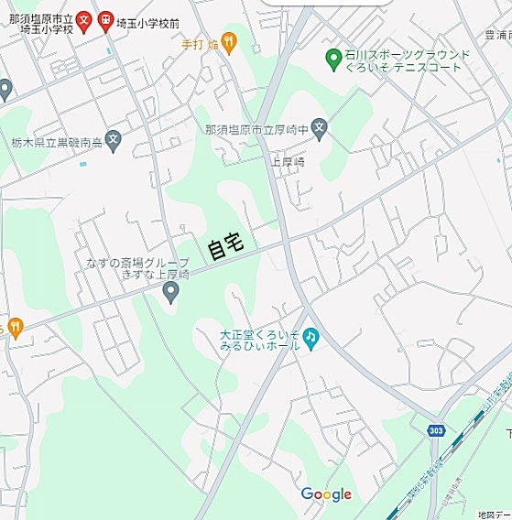
自宅付近の地図 |  |  |  |  | 記入例

児童氏名 | （ふりがな） | さきたま つばさ | 電話番号
 | 埼玉 翼 |  | ０２８７－６０－１２９３

住所 | 那須塩原市 埼玉９９ |  | 地区名 | 南埼玉

◎家庭訪問等で使用しますので、自宅から学校までの道が分かるように書いてください。 （道順は書かなくて大丈夫です。） ◎近所に目印になる建物やお店などがありましたら書いてください。 ◎Google等の地図を印刷し、貼り付けていただいても結構です。

